mzda
sociální a zdravotní pojištění zaměstnanec |  |  | 11%
daň zaměstnanec (ze superhrubé mzdy) |  |  | 15%
sociální a zdravotní pojištění zaměstnavatel |  |  | 34%
odečítatelná položka na zaměstnance |  |  | 2,070 Kč

zaměstnanec |  |  |  |  |  |  |  |  | zaměstnavatel
pracovník | hrubá hodinová mzda | počet odpracovaných hodin | hrubá mzda | sociální a zdravotní pojištění | základ daně | daň | daň po slevě na poplatníka | čistá mzda | super hrubá mzda | sociální a zdravotní pojištění
 | HHM | POH | HM=HHM*POH | SZP=11%*HM | ZD=HM-SZP | D=15%*SHM | S=D-2070 | ČM=ZD-S | SHM=HM+SZP | SZP=HM*34%
Novák | 150 Kč | 160 hod | 24,000 Kč | 2,640 Kč | 21,360 Kč | 4,824 Kč | 2,754 Kč | 18,606 Kč | 32,160 Kč | 8,160 Kč
Horák | 80 Kč | 120 hod | 9,600 Kč | 1,056 Kč | 8,544 Kč | 1,930 Kč | - Kč | 8,544 Kč | 12,864 Kč | 3,264 Kč
Kovář | 300 Kč | 88 hod | 26,400 Kč | 2,904 Kč | 23,496 Kč | 5,306 Kč | 3,236 Kč | 20,260 Kč | 35,376 Kč | 8,976 Kč
Veselý | 220 Kč | 180 hod | 39,600 Kč | 4,356 Kč | 35,244 Kč | 7,960 Kč | 5,890 Kč | 29,354 Kč | 53,064 Kč | 13,464 Kč

 |  |  |  |  |  |  | při záporné dani je 0
pracovník | čistá mzda | náklady | odvody státu |  |  |  | vnořená KDYŽ
Novák | 18,606 Kč | 32,160 Kč | 13,554 Kč |  |  |  | KDYŽ(G9-$D$4>0;G9-$D$4;0)
Horák | 8,544 Kč | 12,864 Kč | 4,320 Kč
Kovář | 20,260 Kč | 35,376 Kč | 15,116 Kč
Veselý | 29,354 Kč | 53,064 Kč | 23,710 Kč

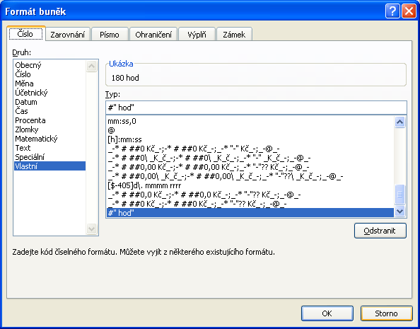
 |  | Nastaven "Vlastní formát buňky"

